Prehľad
Sledovanie projektov

Pomocou tejto šablóny môžete zaznamenať dôležité informácie o projekte, ako sú napríklad hlavné medzníky a konkrétne úlohy. | ŠABLÓNY ČASOVEJ OSI od Vertex42.com https://www.vertex42.com/ExcelTemplates/timeline.html

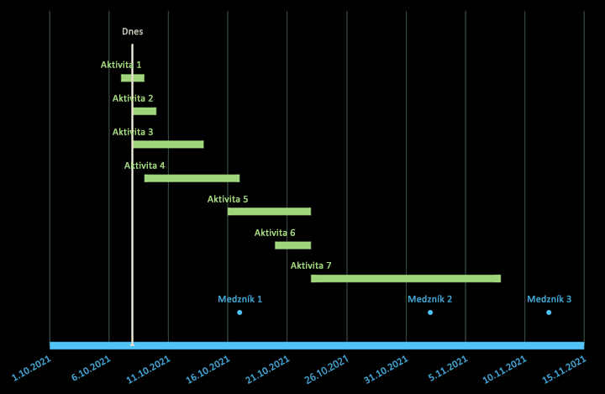
 | • Vkladajte a odstraňujte celé riadky pri úprave tabuliek údajov
 | • Nenechajte stĺpec označenia prázdny
 | • Naformátujte jednotlivé označenia údajov alebo značky na zvýraznenie konkrétnych udalostí

